상품제안서
아트 스트라이프 폴딩 장바구니 | 상품코드: S41702

 |  |  |  |  |  |  | 02-713-8555 | www.synergygift.co.kr
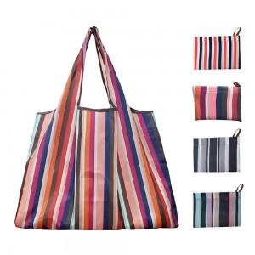

【상세/제작정보】 | <p><span style="font-size: 14pt;">※ 기본수량 미만 발주 진행시 별도 문의 바랍니다.</span></p><p><span style="font-size: 14pt;">※ 운임비 별도 발생 됩니다.</span></p>

【인쇄/포장옵션】 | 실크 / OPP(비닐)

【공급단가】 | 수량 | 100~ | 300~ | 1,000~ | 3,000~ | 10,000~
*VAT별도 | 오렌지 | 2,730원 | 2,680원 | 2,620원 | 2,520원 | 2,410원
 | 블루 | 2,730원 | 2,680원 | 2,620원 | 2,520원 | 2,410원
 | 블랙 | 2,730원 | 2,680원 | 2,620원 | 2,520원 | 2,410원
 | 네이비 | 2,730원 | 2,680원 | 2,620원 | 2,520원 | 2,410원

【상품 URL】 | https://www.synergygift.co.kr:443/src/goods_detail.php?gdno=41702

